Hoja1
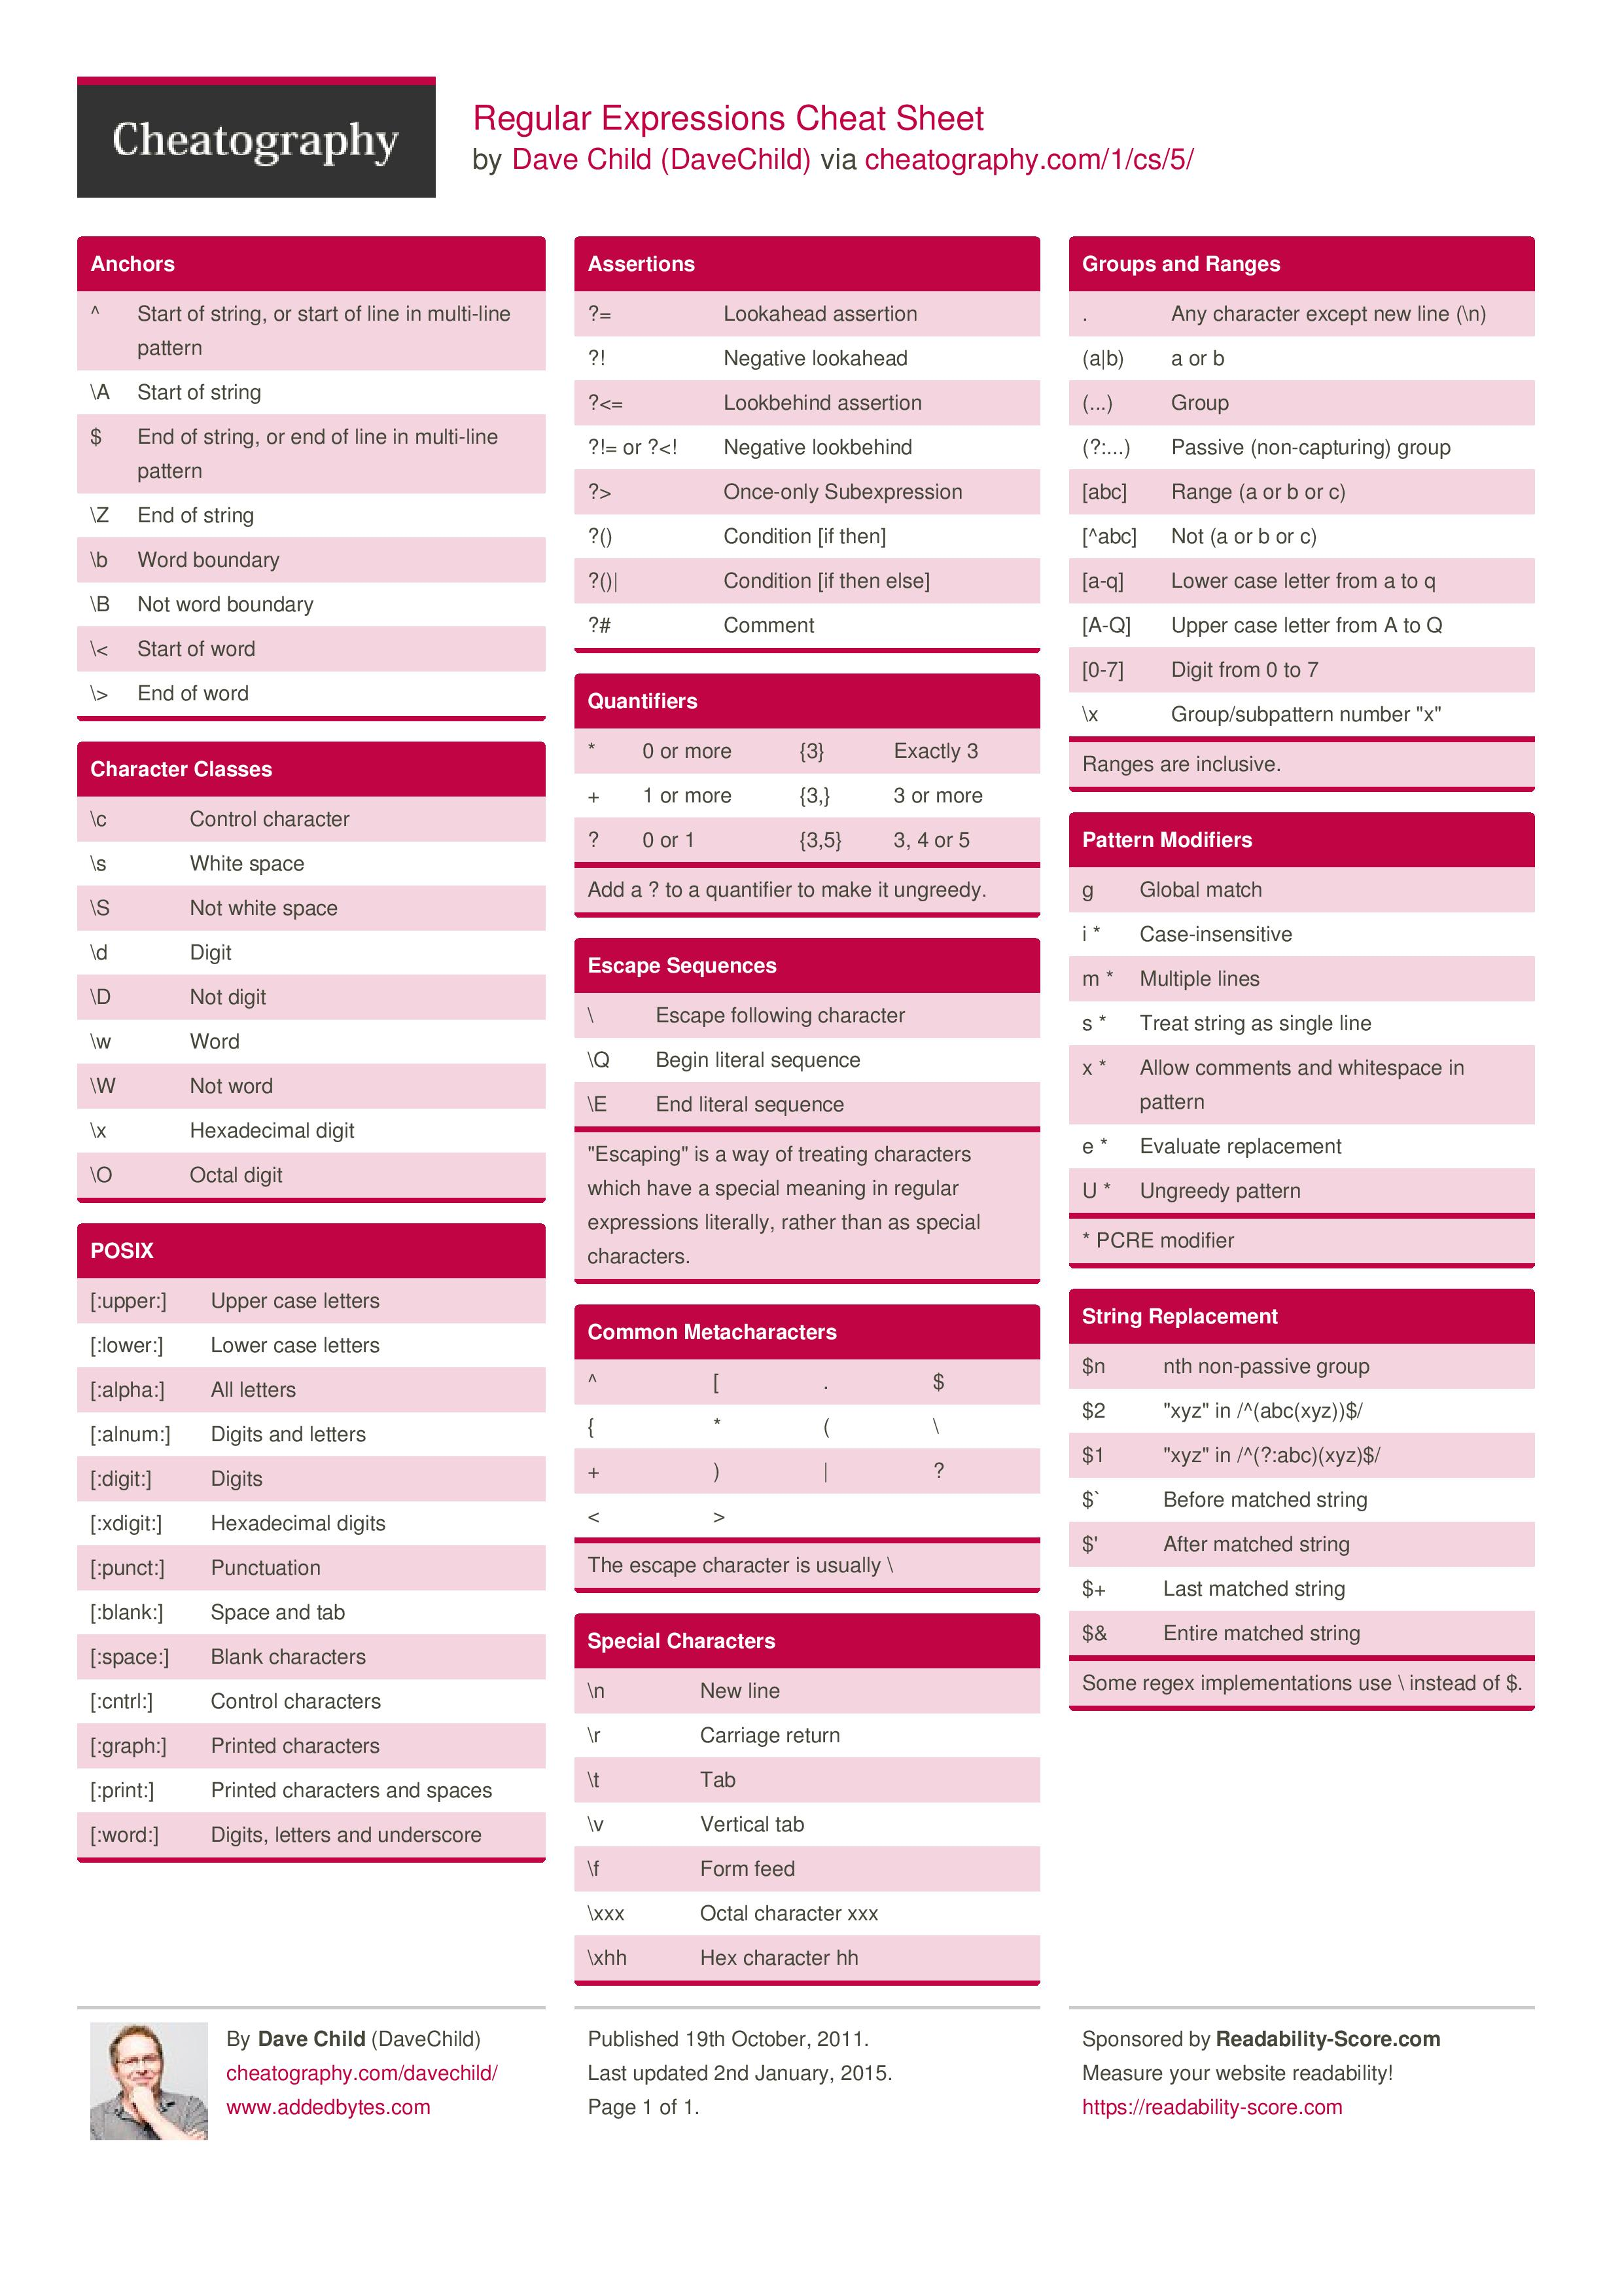

METACARACTERES | ANCLAS |  | ESCAPES
^ | ^ | Comienzo de cadena, o comienzo de línea en patrones multilínea | \ | Escapa el siguiente carácter
[ o ] | \A | Comienzo de cadena | \Q | Escapa secuencia literal principal
. | $ | Fin de cadena, o fin de línea en patrones multilínea | \E | Escapa secuencia literal final
$ | \Z | Fin de cadena
{ o } | \b | Extremos externos de una palabra | CARACTERES ESPECIALES
* | \B | Que no forma parte del extremo externo de una palabra | \n | Nueva línea
( o ) | \< | Comienzo de palabra | \r | Retorno de carro
+ | \> | Fin de palabra | \t | Tabulador
| |  |  | \v | Tabulador vertical
? | CLASES DE CARÁCTER |  | \f | Alimentador de línea
< | \c | Carácter de control | \xxx | Carácter Octal xxx
> | \s | Espacio en blanco | \xhh | Carácter Hexadecimal hh
 | \S | Que NO sea espacio en blanco
 | \d | Dígito
 | \D | Que NO sea dígito
 | \w | Palabra
 | \W | Que NO sea palabra
 | \x | Dígito hexadecimal
 | \O | Dígito Octal

 | POSIX
 | [[:upper:]] | Letras mayúsculas
 | [[:lower:]] | Letras minúsculas
 | [[:alpha:]] | Alfabético (Letras mayúsculas y minúsculas)
 | [[:alnum:]] | Alfanumérico (Letras y números)
 | [[:digit:]] | Dígitos (Números)
 | [[:xdigit:]] | Dígitos Hexadecimales
 | [[:punct:]] | Caracteres de puntuación
 | [[:blank:]] | Espacio y tabulador
 | [[:space:]] | Espacio y tabulador
 | [[:cntrl:]] | Caracteres de control
 | [[:graph:]] | Carácteres de impresión
 | [[:print:]] | Carácteres de impresión y espacios
 | [[:word:]] | Dígitos, letras y guiones bajos

